Sheet1
ボランティア経験を入力してください。記載が難しい場合は代表者のみ記載してください。
※イベント名を入力してください。
※2025年のさいたまクリテリウムボランティアに参加された場合は、エリア名も入力してください。
※未経験、不明の場合は空白のままにしてください。
ツール・ド・フランスさいたまクリテリウム メンバー表
こちらのメンバー表にすべてのメンバー情報を入力のうえ、 「cycle-jigyou@saitamasc.jp」に送付してください。 ※列が足らなくなってしまった場合は、列の追加をお願いいたします。
団体名（チーム名）
※グループでの参加の場合は、団体名（チーム名）の記載は必要ありません
 | 氏名 | 年齢 |  | ボランティア参加経験
代表者 |  |  | 歳
メンバー２ |  |  | 歳
メンバー３ |  |  | 歳
メンバー４ |  |  | 歳
メンバー５ |  |  | 歳
メンバー６ |  |  | 歳
メンバー７ |  |  | 歳
メンバー８ |  |  | 歳
メンバー９ |  |  | 歳
メンバー１０ |  |  | 歳
メンバー１１ |  |  | 歳
メンバー１２ |  |  | 歳
メンバー１３ |  |  | 歳
メンバー１４ |  |  | 歳
メンバー１５ |  |  | 歳
メンバー１６ |  |  | 歳
メンバー１７ |  |  | 歳
メンバー１８ |  |  | 歳
メンバー１９ |  |  | 歳
メンバー２０ |  |  | 歳
メンバー２１ |  |  | 歳
メンバー２２ |  |  | 歳
メンバー２３ |  |  | 歳
メンバー２４ |  |  | 歳
メンバー２５ |  |  | 歳
メンバー２６ |  |  | 歳
メンバー２７ |  |  | 歳
メンバー２８ |  |  | 歳
メンバー２９ |  |  | 歳
メンバー３０ |  |  | 歳
メンバー３１ |  |  | 歳
メンバー３２ |  |  | 歳
メンバー３３ |  |  | 歳
メンバー３４ |  |  | 歳
メンバー３５ |  |  | 歳
メンバー３６ |  |  | 歳
メンバー３７ |  |  | 歳
メンバー３８ |  |  | 歳
メンバー３９ |  |  | 歳
メンバー４０ |  |  | 歳
メンバー４１ |  |  | 歳
メンバー４２ |  |  | 歳
メンバー４３ |  |  | 歳
メンバー４４ |  |  | 歳
メンバー４５ |  |  | 歳
メンバー４６ |  |  | 歳
メンバー４７ |  |  | 歳
メンバー４８ |  |  | 歳
メンバー４９ |  |  | 歳
メンバー５０ |  |  | 歳
メンバー５１ |  |  | 歳
メンバー５２ |  |  | 歳
メンバー５３ |  |  | 歳
メンバー５４ |  |  | 歳
メンバー５５ |  |  | 歳
メンバー５６ |  |  | 歳
メンバー５７ |  |  | 歳
メンバー５８ |  |  | 歳
メンバー５９ |  |  | 歳
メンバー６０ |  |  | 歳
メンバー６１ |  |  | 歳
メンバー６２ |  |  | 歳
メンバー６３ |  |  | 歳
メンバー６４ |  |  | 歳
メンバー６５ |  |  | 歳
メンバー６６ |  |  | 歳
メンバー６７ |  |  | 歳
メンバー６８ |  |  | 歳
メンバー６９ |  |  | 歳
メンバー７０ |  |  | 歳
メンバー７１ |  |  | 歳
メンバー７２ |  |  | 歳
メンバー７３ |  |  | 歳
メンバー７４ |  |  | 歳
メンバー７５ |  |  | 歳
メンバー７６ |  |  | 歳
メンバー７７ |  |  | 歳
メンバー７８ |  |  | 歳
メンバー７９ |  |  | 歳
メンバー８０ |  |  | 歳
メンバー８１ |  |  | 歳
メンバー８２ |  |  | 歳
メンバー８３ |  |  | 歳
メンバー８４ |  |  | 歳
メンバー８５ |  |  | 歳
メンバー８６ |  |  | 歳
メンバー８７ |  |  | 歳
メンバー８８ |  |  | 歳
メンバー８９ |  |  | 歳
メンバー９０ |  |  | 歳
メンバー９１ |  |  | 歳
メンバー９２ |  |  | 歳
メンバー９３ |  |  | 歳
メンバー９４ |  |  | 歳
メンバー９５ |  |  | 歳
メンバー９６ |  |  | 歳
メンバー９７ |  |  | 歳
メンバー９８ |  |  | 歳
メンバー９９ |  |  | 歳
メンバー１００ |  |  | 歳

Sheet2
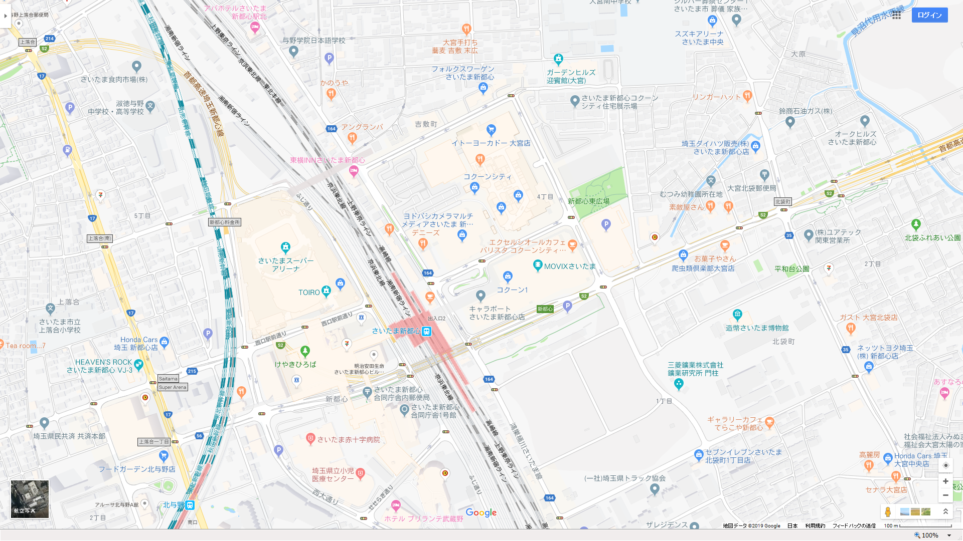
Aエリア
Cエリア
Eエリア
Fエリア
Bエリア
Dエリア

